F-DIREMS-017
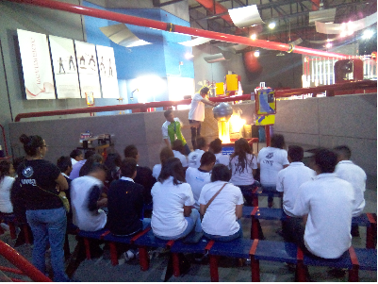
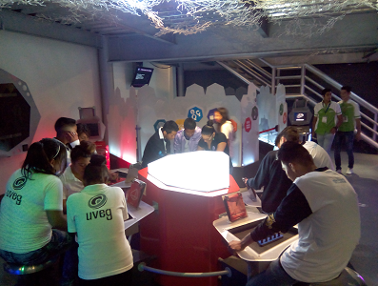
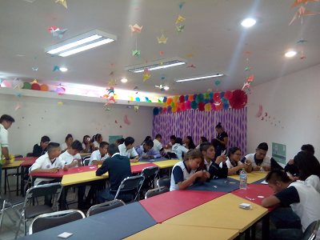
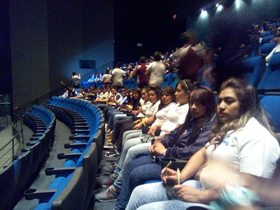
 |  | EVALUACIÓN DE VISITA ACADÉMICA |  |  |  |  |  | Codificación | F-DIREMS-017
 |  |  |  |  |  |  |  | No. Rev. | 0
 |  |  |  |  |  |  |  | Emision | 2015-10-22
Telebachillerato Comunitario: |  |  | San Agustín de las Flores - Silao
Lugar que se visitó: |  |  | Centro de Ciencias Explora, León.
Fecha de la visita: |  | 09 de Junio de 2016
Reporte de la Visita
Las competencias que se desarrollaron fueron las siguientes: COMPETENCIAS DIRECTIVAS: • Ejerce el liderazgo del plantel, mediante la administración creativa y eficiente de sus recursos. • Establece vínculos entre la escuela y su entorno. COMPETENCIAS DOCENTES • Lleva a la práctica procesos de enseñanza y de aprendizaje de manera efectiva, creativa e innovadora a su contexto institucional. • Construye ambientes para el aprendizaje autónomo y colaborativo. • Contribuye a la generación de un ambiente que facilite el desarrollo sano e integral de los estudiantes. COMPETENCIAS GENERICAS • Escucha, interpreta y emite mensajes pertinentes en distintos contextos mediante la utilización de medios, códigos y herramientas apropiados. • Sustenta una postura personal sobre temas de interés y relevancia general, considerando otros puntos de vista de manera crítica y reflexiva. • Aprende por iniciativa e interés propio a lo largo de la vida. Para algunos de los alumnos de nuestro Telebachillerato Comunitario, la experiencia fue muy significativa, debido a que no habían salido de su comunidad; teniendo así la oportunidad junto a sus pares de reforzar los conocimientos adquiridos dentro del aula, experimentaron con nuevas tecnologías y desarrollaron su creatividad y habilidades; así mismo la oportunidad de convivir entre ellos fuera de su contexto y relacionarse con otras personas.
EVALUACIÓN
Indique con una "X"
ASPECTOS A EVALUAR |  |  | EXCELENTE | BUENO | REGULAR | MALO | DEFICIENTE
PUNTUALIDAD |  |  |  |  | X
DOMINIO DE TEMA DEL GUIA |  |  | X
CONTENIDO DE TEMA DE LA VISITA |  |  | X
CUMPLIÓ CON OBJETIVO |  |  | X
ALIMENTOS |  |  |  | X
INSTALACIONES |  |  | X
GENERÓ PARTICIPACIÓN GRUPAL |  |  | X
QUE CALIFICACIÓN GLOBAL ASIGNA

PARTICIPANTES
ALUMNOS | DOCENTES | PADRES DE FAMILIA |  | OTROS | TOTAL DE PARTICIPANTES
25 | 2 | 0 |  |  | 27

Adjunte Evidencia Fotográfica

